Sheet2
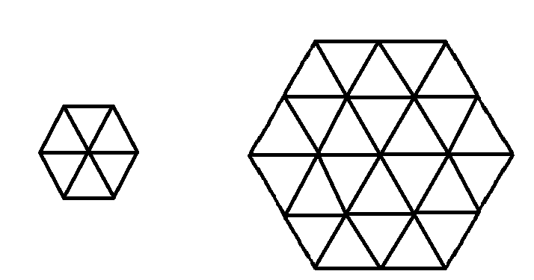

 |  |  | i=0 |  |  |  |  |  |  |  |  |  |  |  |  |  | firstNode[]
 |  |  |  |  |  |  |  |  | 0 |  | 1 |  |  |  |  |  | 0
 |  |  |  |  |  |  |  | 2 |  | 3 |  | 4 |  |  |  |  | 2
 |  |  | i=1 |  |  |  |  |  | 5 |  | 6 |  |  |  |  |  | 5
i=0 |  |  |  |  |  |  |  |  |  |  |  |  |  |  |  |  | 7

i=1 |  |  | i=2 |  |  |  |  | 0 |  | 1 |  | 2 |  |  |  |  | 0
 |  |  |  |  |  |  | 3 |  | 4 |  | 5 |  | 6 |  |  |  | 3
 |  |  |  |  |  | 7 |  | 8 |  | 9 |  | 10 |  | 11 |  |  | 7
i=2 |  |  |  |  |  |  | 12 |  | 13 |  | 14 |  | 15 |  |  |  | 12
 |  |  | i=3 |  |  |  |  | 16 |  | 17 |  | 18 |  |  |  |  | 16
 |  |  |  |  |  |  |  |  |  |  |  |  |  |  |  |  | 19

 |  |  |  |  |  |  | 0 |  | 1 |  | 2 |  | 3 |  |  |  | 0
 |  |  | i=4 |  |  | 4 |  | 5 |  | 6 |  | 7 |  | 8 |  |  | 4
 |  |  |  |  | 9 |  | 10 |  | 11 |  | 12 |  | 13 |  | 14 |  | 9
 |  |  |  | 15 |  | 16 |  | 17 |  | 18 |  | 19 |  | 20 |  | 21 | 15
 | x = 1 | x = 2 |  |  | 22 |  | 23 |  | 24 |  | 25 |  | 26 |  | 27 |  | 22
 |  |  |  |  |  | 28 |  | 29 |  | 30 |  | 31 |  | 32 |  |  | 28
 | rowSize = 3 |  |  |  |  |  | 33 |  | 34 |  | 35 |  | 36 |  |  |  | 33
 |  |  |  |  |  |  |  |  |  |  |  |  |  |  |  |  | 37

 |  |  |  |  |  |  |  |  | 2 |  | 2
 |  |  |  |  |  |  |  | 2 |  | 1 |  | 2
 |  |  |  |  |  |  |  |  | 2 |  | 2

 |  |  |  |  |  |  |  |  | 1 |  | 2
 |  |  |  |  |  |  |  | 3 |  | 4 |  | 5
 |  |  |  |  |  |  |  |  | 6 |  | 7

 |  |  |  |  |  |  |  | 1 |  | 2 |  | 3
 |  |  |  |  |  |  | 4 |  | 5 |  | 6 |  | 7
 |  |  |  |  |  | 8 |  | 9 |  | 10 |  | 11 |  | 12
 |  |  |  |  |  |  | 13 |  | 14 |  | 15 |  | 16
 |  |  |  |  |  |  |  | 17 |  | 18 |  | 19

